Ficha Técnica
PLANILLA DE DATOS GARANTIZADOS |  |  |  |  | 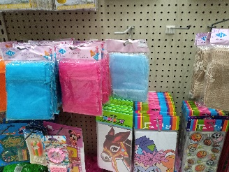

BOLSAS ORGANZA 5 X6.5" |  |  |  |  | CÓDIGO | 2016161
 |  |  |  |  | FECHA REVISIÓN | 2020-02-21
 |  |  |  |  | ÁREA ESPECIALISTA: GERENCIA DE MERCADEO

DESCRIPCIÓN SAP: BOLSAS ORGANZA 5 X6.5"
ITEM | DATOS | UNIDAD | PEDIDO | OFRECIDO |  | COMENTARIO
1 | Empresa proveedora | … | (*)
2 | Fabricante | … | (*)
3 | Marca | … | (*)
4 | Modelo | … | (*)
5 | País de origen | … | (*)
6 | Norma de fabricación y ensayos | … | (N/A)
7 | Embalaje | … | (*)
8 | Garantía |  | (N/A)
9 | Dimensiones
9.1 | Ancho | Pulgada | 5
9.2 | Largo | pulgada | 6.5
10 | Material |  | Bolsa organza
11 | Color del material |  | Turquoise
12 | Diseño de articulo |  | Según imagen Anexa (Ver Pestaña)
13 | Muestra del Artículo |  | Si, se requiere.
(*) A indicar por el oferente
(**) Timbrado en el material en alto o bajo relieve
 | 
 |  |  |  |  | Fecha de la oferta

 | Melissa Bonilla Castillo |  |  |  | Nombre y firma del oferente
 | Diseñador Gráfico
COMENTARIOS:
1- Este material cumplirá con todas las indicaciones detalladas en la especificación técnica correspondiente. 2- En caso de haber una solicitud adicional por parte de La Distribuidora o que el Fabricante entienda deba entregar información adicional, para la correcta evaluación de la propuesta, se deberá hacer por escrito y anexado a esta planilla de Datos Garantizados.

Arte
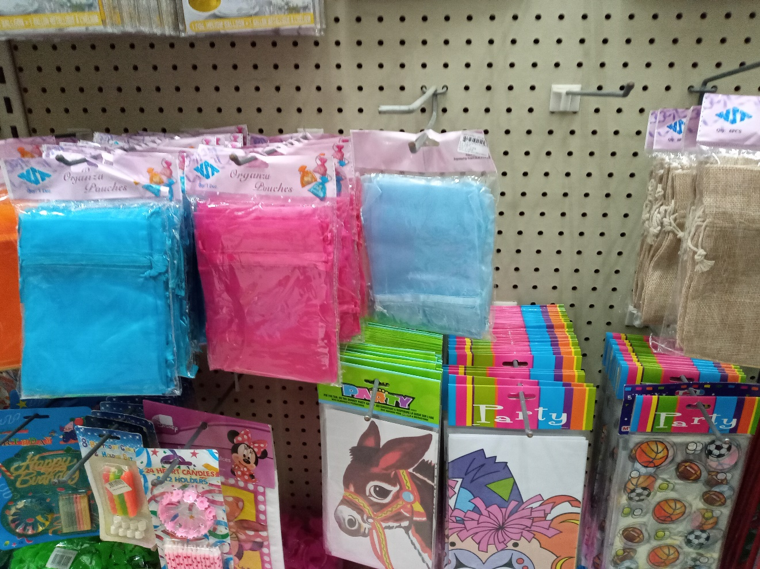
PLANILLA DE DATOS GARANTIZADOS
IMAGEN DE REFERENCIA
NOMBRE: | CÓDIGO:

